상품제안서
LG 페리오 슬림형 파스텔 치약칫솔 세트 3호(휴대용세트/여행용세트) | 상품코드: S13479

 |  |  |  |  |  |  | 02-713-8555 | www.synergygift.co.kr
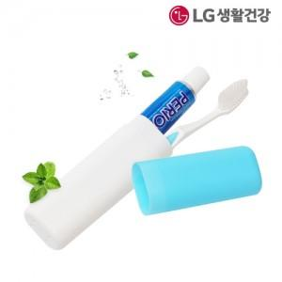

【상세/제작정보】

【인쇄/포장옵션】 | 실크 / 포장지포장

【공급단가】 | 수량 | 500~ | 1,000~ | 2,000~ | 3,000~ | 5,000~
*VAT별도 | 단가 | 1,890원 | 1,820원 | 1,750원 | 1,680원 | 1,640원

【상품 URL】 | https://www.synergygift.co.kr:443/src/goods_detail.php?gdno=9023

